APRESENTAÇÃO - RESUMO
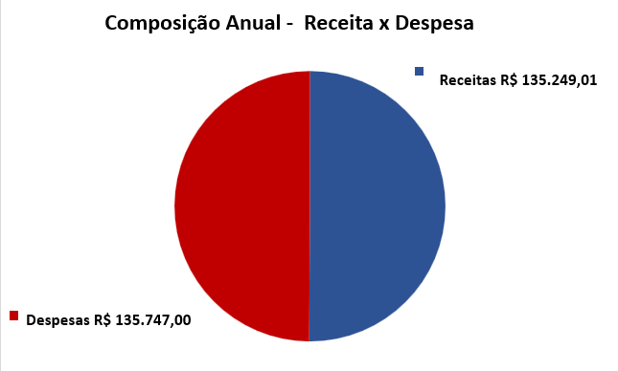
AFSEBRAE ASSOC FUNCIONARIOS SERV APOIO MICRO PEQ EMP DF - AFSEBRAE
CNPJ: 37.992.898/0001-31
PRESTAÇÃO DE CONTAS FINANCEIRA

Comparativo Anual de Receitas e Despesas
ANO | RECEITAS | DESPESAS | RESULTADO | MARGEM
2025 | R$ 135,747.00 | R$ 135,249.01 | R$ 497.99 | 0.4%

Análise: o exercício encerrou com resultado positivo, ainda que estreito, com meses de forte pressão de despesa (Abril, Maio e Julho) compensados por receitas elevadas em Julho e Dezembro. Recomenda-se atenção ao controle de despesas nos meses de maior sazonalidade.

Comparativo Mensal de Receitas e Despesas
MÊS | RECEITA | DESPESA | RESULTADO | MARGEM (%)
Janeiro | R$ 10,255.00 | R$ 980.40 | R$ 9,274.60 | 90.4%
Fevereiro | R$ 10,055.00 | R$ 1,824.40 | R$ 8,230.60 | 81.9%
Março | R$ 10,155.00 | R$ 3,571.50 | R$ 6,583.50 | 64.8%
Abril | R$ 10,091.67 | R$ 13,581.89 | -R$ 3,490.22 | -34.6%
Maio | R$ 10,018.33 | R$ 23,204.40 | -R$ 13,186.07 | -131.6%
Junho | R$ 1,334.00 | R$ 1,204.40 | R$ 129.60 | 9.7%
Julho | R$ 23,889.00 | R$ 28,963.62 | -R$ 5,074.62 | -21.2%
Agosto | R$ 9,755.00 | R$ 10,226.90 | -R$ 471.90 | -4.8%
Setembro | R$ 9,805.00 | R$ 11,380.05 | -R$ 1,575.05 | -16.1%
Outubro | R$ 10,317.00 | R$ 11,918.02 | -R$ 1,601.02 | -15.5%
Novembro | R$ 10,086.00 | R$ 1,352.40 | R$ 8,733.60 | 86.6%
Dezembro | R$ 19,986.00 | R$ 27,041.03 | -R$ 7,055.03 | -35.3%
TOTAL | R$ 135,747.00 | R$ 135,249.01 | R$ 497.99 | 0.4%

